10
Trường THPT Tây Nam

MÃ QR THAM GIA GROUP LỚP - KHỐI 10
NĂM HỌC 2023 - 2024

Stt | Lớp | Mã QR | Stt | Lớp | Mã QR
1 | 10A1 | 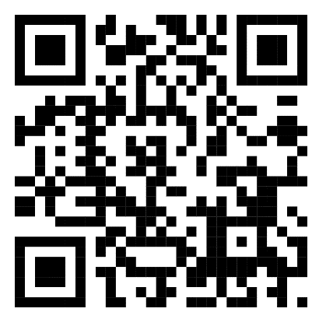 | 6 | 10A6 | 
2 | 10A2 |  | 7 | 10A7 | 
3 | 10A3 | 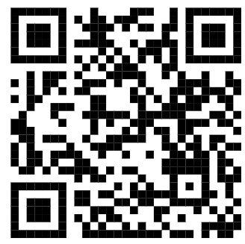 | 8 | 10A8 | 
4 | 10A4 | 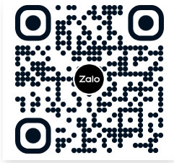 | 9 | 10A9 | 
5 | 10A5 |  | 10 | 10A10 | 

11
Trường THPT Tây Nam

MÃ QR THAM GIA GROUP LỚP - KHỐI 11
NĂM HỌC 2023 - 2024

Stt | Lớp | Link | Mã QR | Stt | Lớp | Link | Mã QR
1 | 11A1 |  | 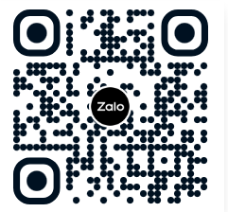 | 5 | 11A5 |  | 
2 | 11A2 |  | 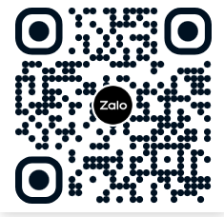 | 6 | 11A6 |  | 
3 | 11A3 |  |  | 7 | 11A7 |  | 
4 | 11A4 |  |  | 8 | 11A8 |  | 

12
Trường THPT Tây Nam

MÃ QR THAM GIA GROUP LỚP - KHỐI 12
NĂM HỌC 2023 - 2024

Stt | Lớp | Mã QR | Stt | Lớp | Mã QR
1 | 12A1 | 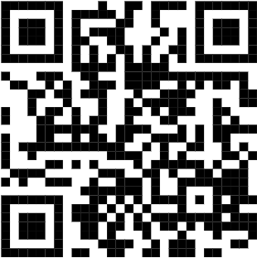 | 5 | 12A5 | 
2 | 12A2 |  | 6 | 12A6 | 
3 | 12A3 |  | 7 | 12A7 | 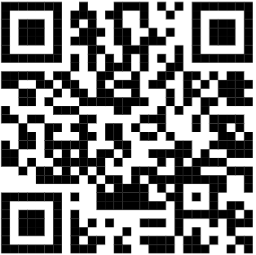
4 | 12A4 | 

